カレンダー
令和8年度版 ごみカレンダー
特大
小
大
ごみの分別に迷ったらクリック
 |  |  |  |  |  |  |  |  | 令和8年度版 ごみカレンダー
 |  |  |  |  | 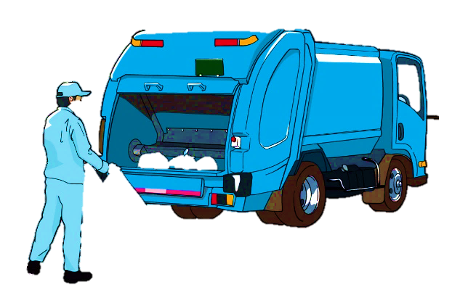
 | 2026年 | 5月 | 区分１
 | 年・月・区分を選択してください

日 | 月 | 火 | 水 | 木 | 金 | 土
 |  |  |  |  | 2026-05-01 | 2026-05-02
 |  |  |  |  | 🔥可燃 ペットボトル |  | 今日の回収 : | 可燃 ペットボトル
2026-05-03 | 2026-05-04 | 2026-05-05 | 2026-05-06 | 2026-05-07 | 2026-05-08 | 2026-05-09
 | 🔥可燃 |  | 🔥可燃 | ビン・ガラス | 🔥可燃 ペットボトル |  | 明日の回収 : | ありません
2026-05-10 | 2026-05-11 | 2026-05-12 | 2026-05-13 | 2026-05-14 | 2026-05-15 | 2026-05-16
 | 🔥可燃 |  | 🔥可燃 カン |  | 🔥可燃 ペットボトル |  | ※ペットボトルの、祝日・振替休日の収集は行いませんのでご注意 ください。
2026-05-17 | 2026-05-18 | 2026-05-19 | 2026-05-20 | 2026-05-21 | 2026-05-22 | 2026-05-23
 | 🔥可燃 |  | 🔥可燃 金属類 |  | 🔥可燃 ペットボトル
2026-05-24 | 2026-05-25 | 2026-05-26 | 2026-05-27 | 2026-05-28 | 2026-05-29 | 2026-05-30
 | 🔥可燃 |  | 🔥可燃 カン |  | 🔥可燃 ペットボトル
2026-05-31

